상품제안서
초간편 여행용 미니 구급파우치 세트 | 상품코드: S44508

 |  |  |  |  |  |  | 02-713-8555 | www.synergygift.co.kr
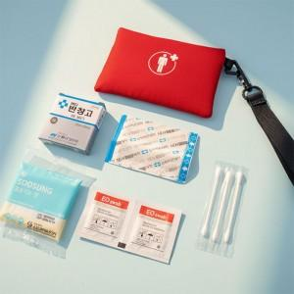 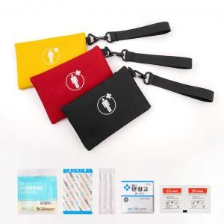 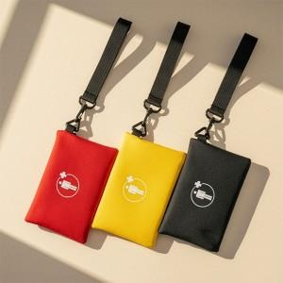

【상세/제작정보】 | <p><span style="font-size: 14pt;">- 구성품 모두 색상랜덤이며, 구성품 종류는 재고 상황에 따라 변경될 수 있습니다.</span></p><p>&nbsp;</p>

【인쇄/포장옵션】 | 실크 / OPP(비닐)

【공급단가】 | 수량 | 50~ | 100~ | 300~ | 1,000~ | 5,000~
*VAT별도 | 단가 | 4,200원 | 4,030원 | 3,830원 | 3,670원 | 3,550원

【상품 URL】 | https://www.synergygift.co.kr:443/src/goods_detail.php?gdno=44508

